Plan1
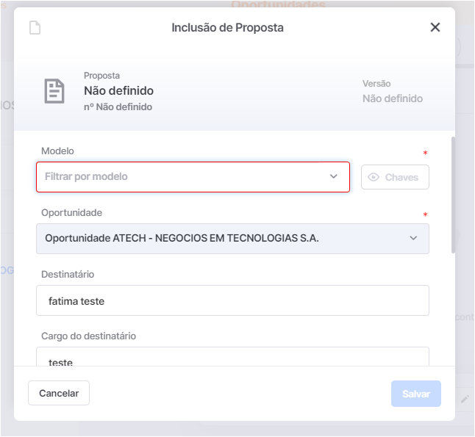
1. | Não foi gerado oportunidade, porém tem itens no pedido de venda.

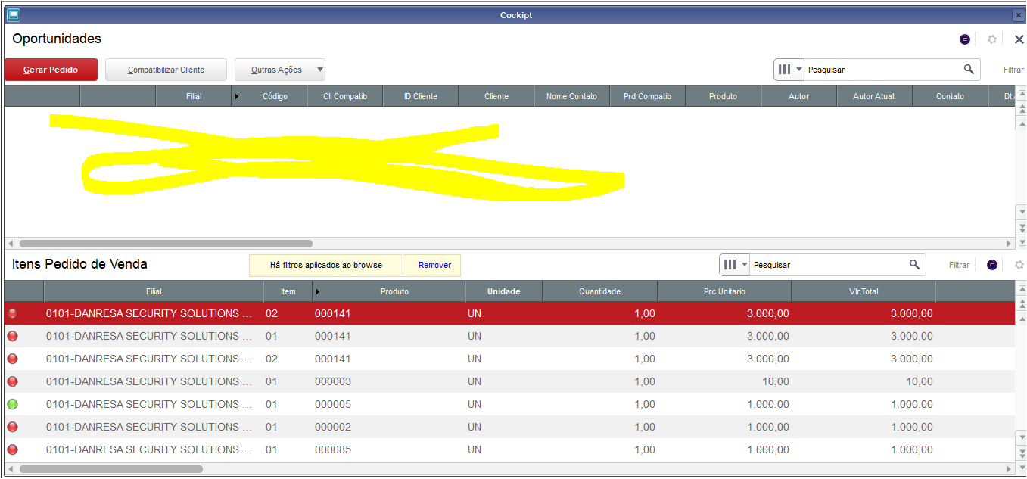

2. | O Joel falou que o nosso acesso esta o padrão, não é uma cópia identica da produçao, e esta faltando varias coisa, exemplo funil de vendas no nosso só tem vendas, no dele tem varias outras opções.

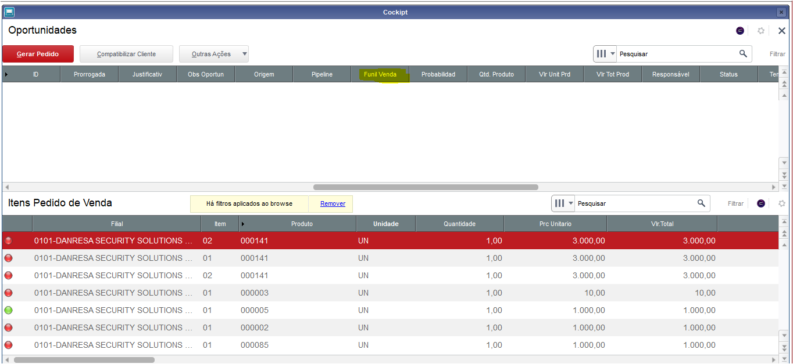

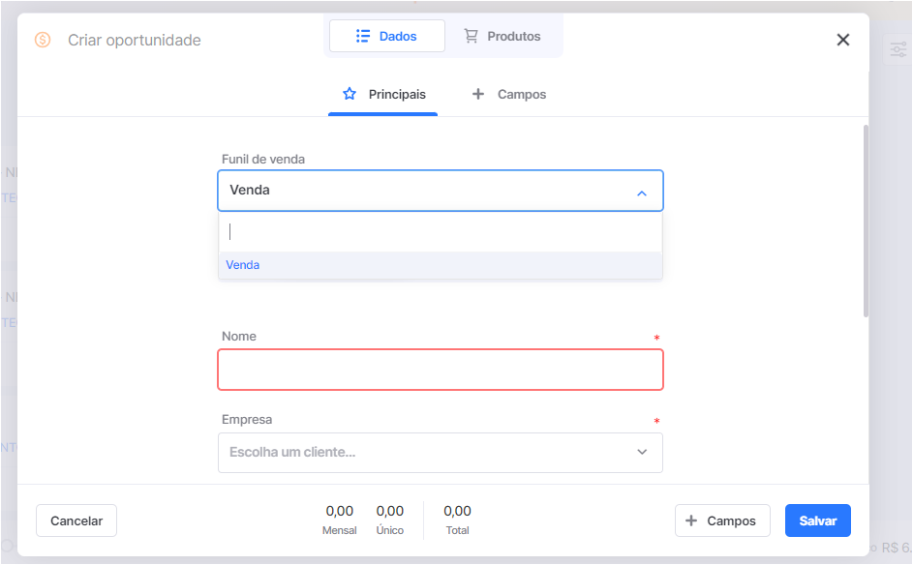

3. | Não consigo incluir proposta no Nectar não tem modelo criado, não tem numero de proposta, também não identifiquei no protheus nenhum campo com numero de proposta ou de oportunidade

